상품제안서
고급 흑목지우개연필10본입세트(재생) | 상품코드: F00192

 |  |  |  |  |  |  | 02-412-0044 | www.easy1.co.kr
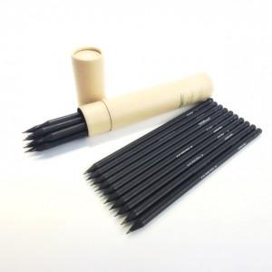

【상세/제작정보】

【인쇄/포장옵션】 | 실크 / 포장불가능

【공급단가】 | 수량 | 100~ | 200~ | 1,000~ | 2,000~ | 4,000~
*VAT별도 | 단가 | 1,930원 | 1,860원 | 1,790원 | 1,720원 | 1,650원

【상품 URL】 | http://www.easy1.co.kr/src/goods_detail.php?gdno=192

